Rayados Horizontales
 |  | FICHA TÉCNICA DEL PRODUCTO |  |  | Fecha: Abril 2026 Edición: 03
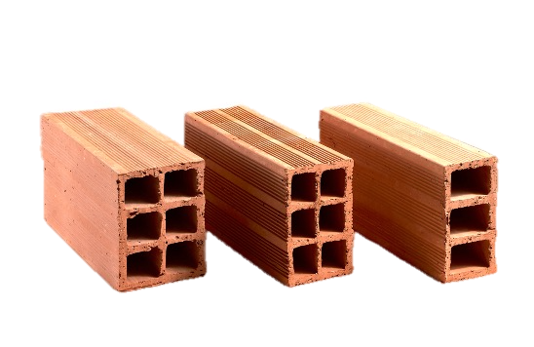

ESPECIFICACIONES DEL PRODUCTO
REFERENCIA | DIMENSIONES (cm) | TONALIDAD | TEXTURA | RENDIMIENTO (und/mt2) | Peso (Kg/und)
Rayado 10*20*40 Horizontal | Largo: 39 Alto: 19 Ancho: 9.5 | Rojo | Rayado | 12.5 | 5.5
Rayado 12*20*40 Horizontal | Largo: 39 Ancho: 19 Alto: 11.5 | Rojo | Rayado | 12.5 | 6.5
Rayado 15*20*40 Horizontal | Largo: 39 Ancho: 19 Alto: 14.5 | Rojo | Rayado | 12.5 | 7.5

CARACTERÍSTICAS TÉCNICAS
VARIABLE |  | ESPECIFICACIÓN
 |  | NORMA NTC 4205-2 / 4205-3 |  | CLAY HOUSE
Tolerancia dimensional |  | ± 2% |  | ± 2%
% Absorción de Agua |  | Promedio 5 und: 17% Individual: 20% |  | Promedio 5 und: 17% Individual: 20%
Resistencia a la compresión (PH - No Estructural) |  | Promedio 5 und: 5 MPa Individual: 3 MPa |  | Promedio 5 und: 5 MPa Individual: 3 MPa
Tipo de uso |  | Estructuras, Muros

RECOMENDACIONES
ALMACENAMIENTO |  | Almacenar las piezas de arcilla en obra sobre un sitio plano, seco y aislado del terreno, protegido de la escorrentía, zonas de escombros, almacenamiento de arenas y sitios de preparación de morteros y concretos. No apilar a más de 1,5 m de altura. Conservar los zunchos y empaques originales hasta el momento de uso, y cubrir con plástico si hay riesgo de lluvia.
INSTALACIÓN Y LAVADO |  | Producto destinado a mampostería estructural interior con revoque. Antes de pegar, humedecer ligeramente las piezas (sin saturar) para evitar que absorban el agua del mortero. Usar mortero de pega tipo M o S (mín. 17,5 MPa) según diseño estructural NSR-10 Título D, con juntas horizontales y verticales de 10 mm (±3 mm) y trabando las piezas (juntas no alineadas). Las celdas verticales con refuerzo deben inyectarse completamente con grout fluido (mín. 12,5 MPa). Curar el muro durante los primeros 3 días. Aplicar revoque mínimo de 1,5 cm por cara, con malla en los encuentros con elementos de otra naturaleza (concreto, madera, acero).
Notas Importantes |  | Producto para mampostería estructural interior con revoque; no apto para fachada expuesta a la intemperie sin protección. Verificar el diseño estructural conforme a NSR-10 Título D. No instalar piezas fisuradas, despicadas o con desportilladuras mayores a 10 mm. Es natural que el tono del ladrillo varíe ligeramente entre lotes de producción; al ir revocado esta variación no afecta el acabado final. El contenido de las fichas técnicas puede variar por cambios en las especificaciones técnicas del producto.

CLAY HOUSE • [www.clayhouse.com.co] • [email: ventas@clayhouse.com.co] • [cel: (320) 672-3365]

Rayados Verticales
 |  | FICHA TÉCNICA DEL PRODUCTO |  |  | Fecha: Abril 2026 Edición: 03

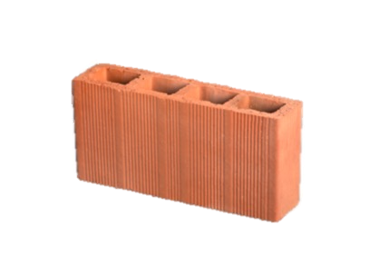
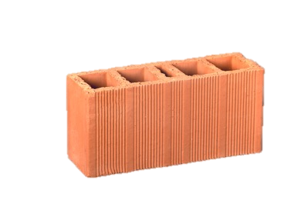

ESPECIFICACIONES DEL PRODUCTO
REFERENCIA | DIMENSIONES (cm) | TONALIDAD | TEXTURA | RENDIMIENTO (und/mt2) | Peso (Kg/und)
Rayado 10*20*40 Vertical | Largo: 40 Ancho: 20 Alto: 10 | Rojo | Rayado | 12.5 | 6.9
Rayado 12*20*40 Vertical | Largo: 40 Ancho: 20 Alto: 12 | Rojo | Rayado | 12.5 | 8.8
Rayado 15*20*40 Vertical | Largo: 40 Ancho: 20 Alto: 15 | Rojo | Rayado | 12.5 | 9

CARACTERÍSTICAS TÉCNICAS
VARIABLE |  | ESPECIFICACIÓN
 |  | NORMA NTC 4205-1 / 4205-2 / 4205-3 |  | CLAY HOUSE
Tolerancia dimensional |  | ± 2% |  | ± 2%
% Absorción de Agua |  | Promedio 5 und: 17% Individual: 19% |  | Promedio 5 und: 17% Individual: 19%
Resistencia a la compresión (PV - No Estructural) |  | Promedio 5 und: 20 MPa Individual: 15 MPa |  | Promedio 5 und: 20 MPa Individual: 15 MPa
Tipo de uso |  | Estructuras, Muros

RECOMENDACIONES
ALMACENAMIENTO |  | Almacenar las piezas de arcilla en obra sobre un sitio plano, seco y aislado del terreno, protegido de la escorrentía, zonas de escombros, almacenamiento de arenas y sitios de preparación de morteros y concretos. No apilar a más de 1,5 m de altura. Conservar los zunchos y empaques originales hasta el momento de uso, y cubrir con plástico si hay riesgo de lluvia.
INSTALACIÓN Y LAVADO |  | Producto destinado a mampostería estructural interior con revoque. Antes de pegar, humedecer ligeramente las piezas (sin saturar) para evitar que absorban el agua del mortero. Usar mortero de pega tipo M o S (mín. 17,5 MPa) según diseño estructural NSR-10 Título D, con juntas horizontales y verticales de 10 mm (±3 mm) y trabando las piezas (juntas no alineadas). Las celdas verticales con refuerzo deben inyectarse completamente con grout fluido (mín. 12,5 MPa). Curar el muro durante los primeros 3 días. Aplicar revoque mínimo de 1,5 cm por cara, con malla en los encuentros con elementos de otra naturaleza (concreto, madera, acero).
Notas Importantes |  | Producto para mampostería estructural interior con revoque; no apto para fachada expuesta a la intemperie sin protección. Verificar el diseño estructural conforme a NSR-10 Título D. No instalar piezas fisuradas, despicadas o con desportilladuras mayores a 10 mm. Es natural que el tono del ladrillo varíe ligeramente entre lotes de producción; al ir revocado esta variación no afecta el acabado final. El contenido de las fichas técnicas puede variar por cambios en las especificaciones técnicas del producto.

CLAY HOUSE • [www.clayhouse.com.co] • [email: ventas@clayhouse.com.co] • [cel: (320) 672-3365]

